员工差旅明细
 | 【员工差旅报销单】

 |  | 姓名: |  | 张雨馨 |  | 职位: | 助理
 |  | 发生地: |  | 上海 |  | 部门: | 会奖6部
 |  | 发生日期: |  | 2023.12.10-2023.12.13 |  | 报销日期: | 2023.12.18
 |  |  |  |  |  | 团号: | HMEA-240109-HCB200A

 | 序号 | 报销项目 | 用途 |  | 实际报销金额 | 合格发票金额 | 不合格发票金额 | 备注
 | 1 | 差旅费 | 餐费 |  | 70.20 | 70.20 |  | 12.10用餐
 | 2 |  | 餐费 |  | 0.00 | 0.00
 | 3 |  | 市内交通（打车） |  | 72.43 | 72.43 |  | 12.10火车站-酒店
 | 4 |  | 市内交通（打车） |  | 17.74 | 17.74 |  | 12.12会场-酒店
 | 6 |  | 市内交通（打车） |  | 54.96 | 54.96 |  | 12.8酒店-火车站
 | 7 |  | 市内交通（打车） |  | 13.00 | 13.00 |  | 12.8地铁-家
 | 8 |  | 火车票 |  | 662.00 | 662.00 |  | 12.10北京南-上海虹桥
 | 9 |  | 火车票 |  | 667.00 | 667.00 |  | 12.13上海-北京南
 | 合计 |  |  |  | 1,557.33 | 1557.33 | 0.00

 | 合格发票金额 |  |  |  | 补票金额 |  |  | 报销总金额
 | 1,557.33 |  |  |  | 0.00 |  |  | 1557.33

 | 报销人: |  |  | 总监： | 合规: |  | 财务：

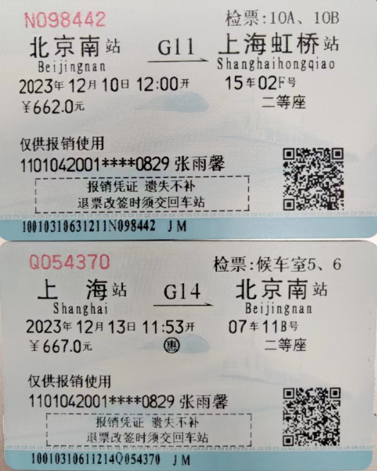
【员工上会补助统计单】

 |  | 姓名: |  | 张雨馨 |  | 职位: | 助理
 |  | 发生地: |  | 上海 |  | 部门: | 会奖6部
 |  | 发生日期: |  | 2023.12.10-2023.12.13 |  | 报销日期: | 2023.12.18
 |  |  |  |  |  | 团号: | HMEA-240109-HCB200A

 |  | 出差城市 | 出差起止日期 |  | 每天金额 | 天数 | 合计 | 备注
 | 1 | 上海 | 2023.12.10-2023.12.10 |  | 200.00 | 1.00 | 200.00
 | 2 | 上海 | 2023.12.11-2023.12.13 |  | 100.00 | 3.00 | 300.00
 | 合计 |  |  |  |  | 4.00 | 500.00
 | 报销人: |  |  | 总监： | 合规: |  | 财务：

